Лист1
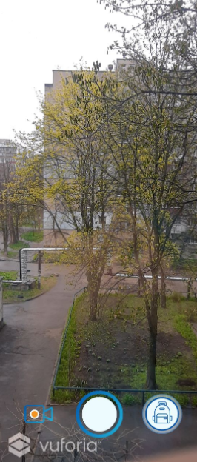
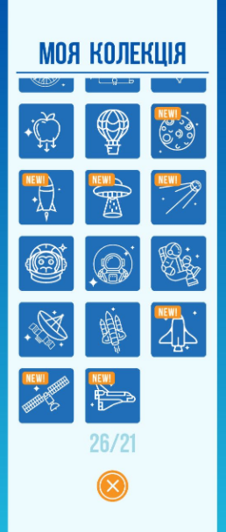
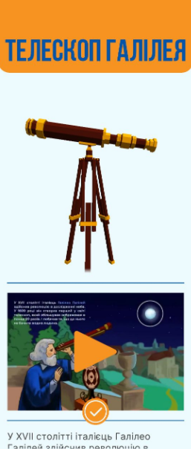
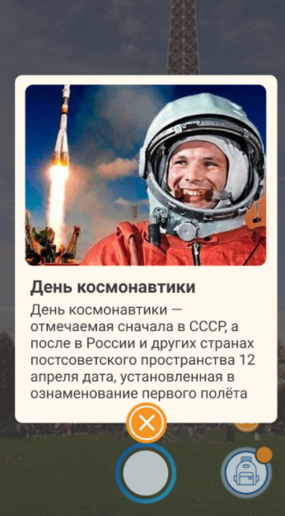
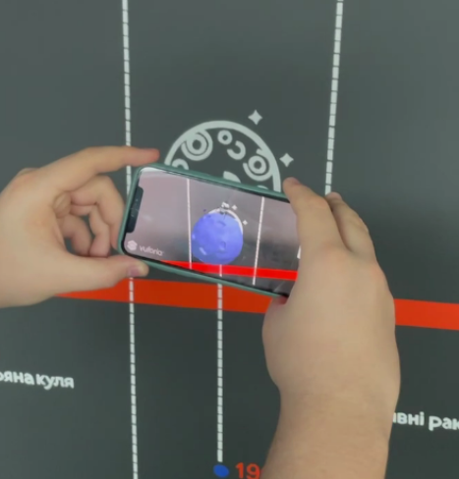
ID | Priority | Name | Pre-Conditions | Steps | Expected Results | Status | Actual Results | Notes
1 | High | User enters a name in the chat field | Widged is injected and working | 1. Click chat widget button | Chat must open | PASS
 |  |  |  | 2. Enters a name in a name field
 |  |  |  | 3. Press button "Start chat"

2 | High | The user writes a message and receives warning that there are no agents online | Widged is injected and working | 1. Click chat widget button | The user receives a message notifying about the absence of agents | PASS
 |  |  | The agents of his site are not online | 2. Enters a name in a name field
 |  |  |  | 3. Press button "Start chat"
 |  |  |  | 4. Send message

3 | High | The user writes a message. The agent of his site is online | Widged is injected and working | 1. Click chat widget button | The user successfully sends a message and agent receives it | PASS
 |  |  | The agents of his site are online | 2. Enters a name in a name field
 |  |  |  | 3. Press button "Start chat"
 |  |  |  | 4. Send message

4 | High | User ends chat | Widged is injected and working | 1. Click chat widget button | The chat is closed for the user and the agent | PASS | 4. Название папки "NooPlanetarium AR"
 |  |  | The chat was started | 2. Enters a name in a name field
 |  |  | The agents of his site are online | 3. Press button "Start chat"
 |  |  |  | 4. Send message
 |  |  |  | 5. Click button "End chat"

5 | Medium | Запись видео | Установить и войти в приложение | 1.Войти в приложение | 3. 1После начала записи видео сверху вылетел таймер 3.2 После начала записи видео кнопка сьемки превратилась в кнопку "Стоп" 3.3 Отсканированный маркер не пропал с экрана 5.1 Таймер исчез с экрана 5.2 Кнопка "стоп" превратилась в кнопку сьемки | PASS
 |  |  |  | 2. Отсканировать маркер из тестовых данных
 |  |  |  | 3. Кликнуть на кнопку с записью видео
 |  |  |  | 4. Подождать 5 секунд
 |  |  |  | 5. Остановить запись

 |  |  |  | Tests Data:
 |  |  |  | ссылка на иконки для сканирования
6 | Medium | Сохранение видео | Установить и войти в приложение | 1.Войти в приложение | 6. Папка должна иметь название "NooPlanet AR" 7.1 Длительность видео должна совпадать с фактической длиной записи 7.2 На видео в нижнем левом углу должен присутсвовать логотип | PASS
 |  |  |  | 2. Отсканировать маркер из тестовых данных
 |  |  |  | 3. Кликнуть на кнопку с записью видео
 |  |  |  | 4. Подождать 5 секунд
 |  |  |  | 5. Остановить запись
 |  |  |  | 6. Открыть галерею и зайти в соответствующую папку
 |  |  |  | 7. Проверить видео

 |  |  |  | Tests Data:
 |  |  |  | ссылка на иконки для сканирования
7 | Medium | Воспроизведение видео в коллекции | Установить и войти в приложение | 1.Войти в приложение | 5.1 Видео должно корректно воспроизводиться без задержек 5.2 У видео должен корректно проигрываться звук 5.3 После окончания воспроизведения, должна снова появиться иконка play | PASS
 |  |  |  | 2. Отсканировать маркер из тестовых данных
 |  |  |  | 3. Войти в коллекцию
 |  |  |  | 4. Кликнуть на отсканированный маркер
 |  |  |  | 5. Пролистать вниз и запустить видео

 |  |  |  | Tests Data:
 |  |  |  | ссылка на иконки для сканирования
8 | Low | Работа пасхалок | Установить и войти в приложение | 1.Установить дату на телефоне на 12 апреля 2020 года | 2. 1 Кнопка должна отобразиться над рюкзаком после входа 3.1 Фотография и текст не должны выходить за пределы открывшегося окна 3.2 Содержимое окна должно пролистываться в случае если оно не помещается в текущие размеры | PASS
 |  |  |  | 2.Войти в приложение
 |  |  |  | 3. Кликнуть на оранжевую кнопку с биноклем
 |  |  |  | 4. Закрыть открывшееся окно

 |  |  |  | Tests Data:
 |  |  |  | ссылка на иконки для сканирования

